상품제안서
탑스틸304 스텐텀블러 500ml | 상품코드: S23884

 |  |  |  |  |  |  | 02-713-8555 | www.synergygift.co.kr
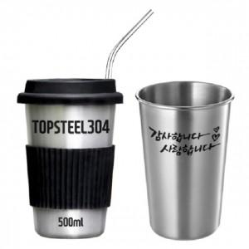

【상세/제작정보】 | ★ 식용스텐 304 스텐레스스틸 입니다. ★ 빨대도 304 스텐레스스틸 입니다.

【인쇄/포장옵션】 | 실크, 레이저 / 포장지포장

【공급단가】 | 수량 | 100~ | 300~ | 500~ | 1,000~ | 3,000~
*VAT별도 | 단가 | 4,450원 | 4,290원 | 4,120원 | 3,960원 | 3,860원

【상품 URL】 | https://www.synergygift.co.kr:443/src/goods_detail.php?gdno=23884

